IVA Ferias Libres
Requerimiento | Saludos, se requiere hacer una modificación en los comprobantes de pago, bajo la siguiente condición: Si el parámetro de IVA tiene un valor de 1.5%, el comprobante debe modificarse en los siguientes puntos: 1.- Agregar una línea con la Glosa: Venta Feria Libre 2.- Cambiar la Glosa: IVA Incluido por Impuesto Sustitutivo
Fecha: | 2026-03-02
Cliente: | Getnet - Raúl

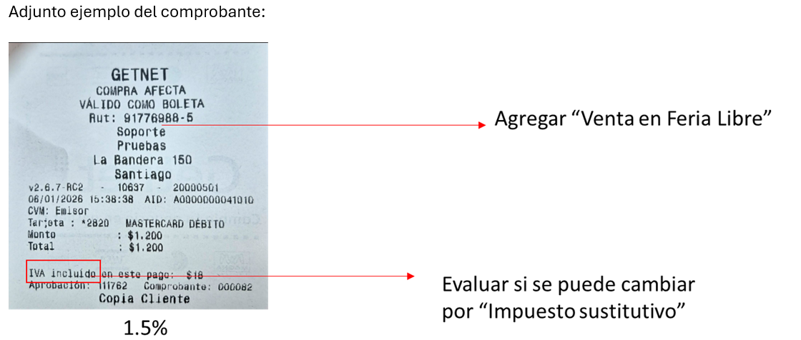
 | Actividad/tarea | Esfuerzo HH | Comentario
 | Análisis del requerimiento | 4 | Se le ofreció a Raúl hacerlo parámetrico y dijo que no porque estaban viendo otra solución
 | Modificación voucher

 | Toatl Desarrollo | 4
 | Pruebas | 1
 | Gestión | 1
 | Paso a producción | 4
 | Total | 10

Resumen:
 | Actividad/tarea | Esfuerzo HH | Comentario

 | Total Desarrollo
 | Pruebas | 0
 | Gestión | 0
 | Paso a producción | 4
 | Total | 4

Migrar term a HEM
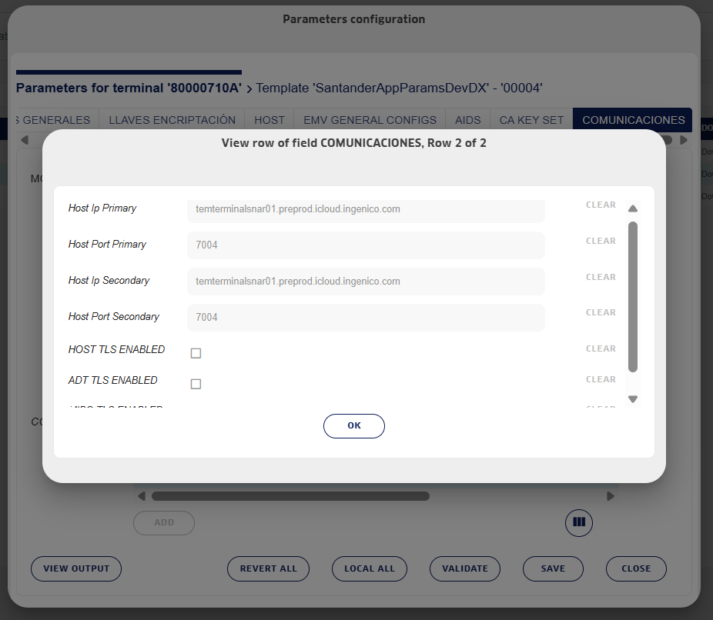
Datos para migrar terminales Ingenico a HEM

Fecha: Febrero 2026

Administrador de terminales
Datos HEM | URL | Puerto | Perfil TLS
Desarrollo/UAT/Preprod | temterminalsnar01.preprod.icloud.ingenico.com | 7004 | Servidor Ingetrust
Producción | temterminalsnar03.icloud.ingenico.com | 7004 | Servidor Ingetrust

En POS
Pasos | Acción | Detalle | Peso app
Paso 0 | Terminal debe de estar creado en HEM
Paso 1 | Actualizar versión de DXMobile | DXMobile versión 1.31.3-3 o superior | 55.8 MB
Paso 2 | Instalar nueva versión de app financiera que apunta a HEM para actualización, con Perfil TLS "Servidor Ingetrust" | En aplicación, donde se ocupe la función OpenPosApi.setDXMobileServerParameters, evaluar tlsProfile de la siguiente forma: val tlsProfileName = if(emHost.contains("icloud")){ "DEFAULT" }else{ BuildConfig.emTLSProfileName } | 44 MB aprox.
Paso 3 | Configurar en TEM los datos de conexión de HEM, en la ventana comunicaciones de los parametros del terminal/estate - ver fig. 1, para que el POS, en la siguiente conexión a TEM, quede apuntando a HEM.

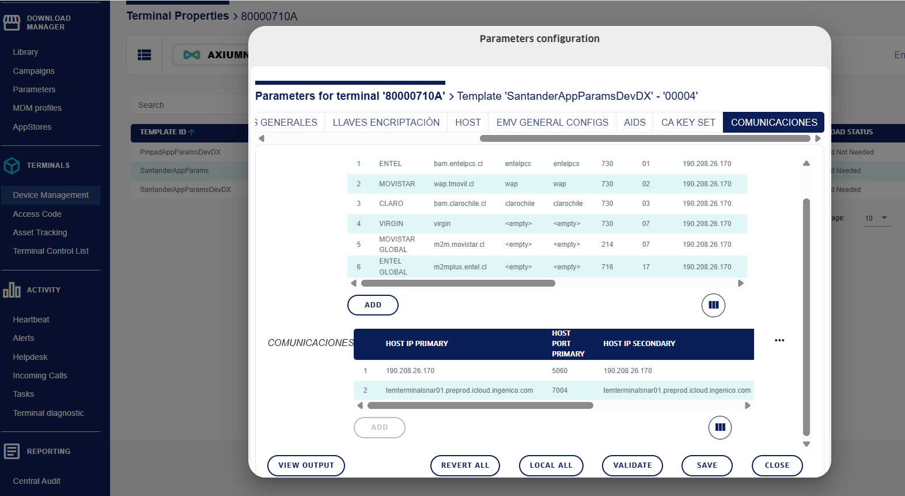
Figura 1:

On Us-600 (2)
Estimación Proyecto: | App H2H/Pinpad para nuevo comando On Us, comando 600, en POS DX6000
Fecha: | 2025-06-16
Cliente: | Getnet

Detalle | Actividad/tarea | Esfuerzo HH | Comentario |  |  |  | Esfuerzo HH
 | Análisis del requerimiento | 6 | 1. manejo de llaves para varios comercios, ¿Cómo ir a buscar la llave para un comercio? 2. utilización de acclib ?? 3. Tipo de encriptación master session |  |  |  | 14
 | Diseño nueva funcionalidad | 8 |  |  |  |  | 44
 | Uso de llave WK PINBLOCK | 16 | Depende de reunión con Ingenico |  |  |  | 136
 | Uso de llave WK TRACK2/Data | 8 | Depende de reunión con Ingenico |  |  |  | 96
 | Mapeo de llaves Clientes Adquirentes en key inyect (se debe verificar manualmente que las llaves están siendo rescatadas y se está cifrando correctamente) | 16 | Considera carga de llaves para Desa con Key explorer |  |  |  | 24
 | Manejo de parámetros TEM-app - Datos en duro en app | 4 |  |  |  |  | 314
 | Flujo transaccion on-us | 24
 | Comando Requerimiento on-us 0600 | 16
 | Comando Respuesta on-us 0610 | 16
 | Comando Requerimiento on-us 0650 | 16
 | Comando respuesta on-us 0660 | 16
 | Aplicación de reglas de negocio según adquirente | 16
 | Manejo de respuesta ON-US (cancelacion-timeout-error-aprobado-rechazado) | 32
 | Pruebas Unitarias | 24
 | Total HH Desa | 218
 | Simulador de Caja | 16
 | Paso a producción | 8
 | Pruebas Funcianales | 48 | Se calculó el 30% pero pueden ser menos
 | Gestión | 24
 | Total desarrollo | 314

Nuevos requerimientos:

Requerimiento | Actividad/tarea | Esfuerzo HH
 | Análisis del requerimiento | 6
Cambios en Pantallas | Modificaciones Pantallas (propina - cuotas - aprobado - errores, otras) | 56
Nuevo comando 100 | Agregar nuevo comando 100/110 - ECHO | 16
Cambios comando 600 | Modificaciones Comando on-us 0600 (cuota) | 120 | 16 | 16
 | Modificaciones comando on-us 0610 (KSN PAN y PIN) |  | 16 | 16
 | Manejo de llave AES-256 |  | 8 | 8
 | Agregar Manejo de KSN PIN y KSN PAN (* validar si se maneja ksn diferentes por cliente) |  | 24 | 24
 | Manejo de campos PAN y TRACK2 para tarjetas antiguas |  | 32 | 32
 | Parametrización de posición llaves PIN y Dato |  | 0 | 0
Pruebas Unitarias | Pruebas + agregar en simulador de Caja el comando 100 para las pruebas | 20
Total desarrollo |  | 218 |  | 115.2
Pruebas funcionales |  | 44 | Total 120+36=156
Gestión |  | 26
Total Requerimiento |  | 288

Incidentes detectados

Incidente | Detalle | Detectado por |  | Estado | reportado via/por
2025-09-15
 | Tanto en Propina como en Vuelto al presionar el camino de otro monto e ingresar una cantidad que da algún error, presionando el botón cancelar pasa igual el pago, | Getnet |  | Observación con pantalla de salir de otra propina y otro vuelto | Mail
 | En el caso del Vuelto si el monto es superior a los $50.000 el pinpad deja pasar la transacción |  |  | OK Con observación | Mail
 | Si desconecto del USB el equipo y vuelvo a conectar, da un error de escritura el equipo, lo cual lo debe reiniciar para que pueda operar de forma normal |  |  | OK | Mail
Pantalla inicial/descanso | En la pantalla inicial no esta igual que la de figma, los cuadritos estan mas arriba que el firma, y pasa lo mismo con el logo están mas arriba. |  |  | OK | Word L&F Pruebas
 | Barra de navegación |  |  | OK | Word L&F Pruebas
Pantallas cuotas | Selección de cuotas “Otra cantidad de cuotas” en la pantalla para ingresar las cuotas debe estar en blanco, |  |  | ok | Word L&F Pruebas
 | textos de la selección de cuotas están negrita y en el caso del equipo no esta así. |  |  | En Figma no está en negrita | Word L&F Pruebas
 | En ingreso de cuotas, los textos de los errores no tiene el mismo tamaño que el firma |  |  | OK | Word L&F Pruebas
 | se debe eliminar ícocno de Exclamación de error |  |  | OK | Word L&F Pruebas
Vuelto | Lo mensajes de vuelto no están acorde con los de figma y cuando presiono “Confirmar” la app se cae. |  |  |  | Word L&F Pruebas
 | PENDIENTE: Mensaje indicando que vuelto debe ser multiplo de 1000 |  |  | Pendiente Getnet | Word L&F Pruebas
PIN OFFLINE | Revisar figma ya que no se utilizan mas ventanas emergentes |  |  | pendiente | Word L&F Pruebas
Pago Abrobado | en figma se muestra las 4 últimos dígitos de la tarjeta |  |  | Corregido | Word L&F Pruebas
Txs. Cancelada | cuando una transacción es cancelada se deben considerar estas pantallas, lo cual no esta ocurriendo, revisar figma |  |  | Pendiente Getnet | mail
Time out | cuando tiempo tiene esta pantalla antes que desaparezca, según yo son 3 segundos y debería estar en 5 según lo indicado en figma para transacciones rechazadas. |  |  | OK | mail
2025-09-22
2025-09-24
Botón No | Al presionar ver en pantalla de vuelto y propina sin seleccionar nada, cambio de color blanco a un color gris la opción “No” |  |  | Se realizará corrección | Word L&F Pruebas 3
Tarjeta insertada | Cuando tengo un rechazo con tarjeta insertada y no saco la tarjeta, luego envio nueva transacción, puedo procesar la transacción, lo que debería ocurrir aquí es que mientras no saque la tarjeta el cliente el equipo no debería poder procesar ninguna transacción |  |  | Se realizará corrección | Word L&F Pruebas 3
 | Para transacciones mastercard que inserto tarjeta y me da un aprobado y luego un rechazo aparece un mensaje de error con APROBADO lo cual no es correcto. |  |  | Se realizará corrección | Word L&F Pruebas 3
Pantalla de rechazo | Seguir tipografia y espacio igual que el figma |  |  | Esto sería un cambio, ya que en la versión de Figma que se tomó como base para evaluación y desarrollo aparece como se implementó (se adjunta imagen) | Word L&F Pruebas 3
Ingreso de cuotas | Al seleccionar otra cantidad en pantalla de cuotas, sale mensaje de forma inmediata “Este campo es requerido”, en figma eso no existe |  |  | Debemos evaluar el cambio para nueva pantalla | Word L&F Pruebas 3
Cambios en pantallas | Revisar nuevas pantallas en figma, se agregaron algunos botones en pantallas para indicar como se debe continuar. https://www.figma.com/design/Hrr7MZ2T558bWw4LxVTiYf/UXD---HOMO-H2H?node-id=1146-7975&t=lY20cHwall8iaXTQ-0 |  |  | Necesitamos que nos indiquen cuales son los cambios que debemos implementar | Word L&F Pruebas 3
Cambios en pantallas | Para el caso del vuelto cuando no es multiplo de mil se debe seguir el mensaje de la siguente pantalla pero se debe mantener el estilo del DX6000 https://www.figma.com/design/Gx8GM77Qmnde2hSl2rmFtA/SmartPOS-Consolidado-Chile?node-id=12791-27749&t=WfEPkN90Hv54V2o0-0 |  |  | Se implementará cambio | Word L&F Pruebas 3
Cambios en pantallas | Para la pantalla de retirar la tarjeta guiarse con la siguiente imagen donde las esquinas son redondas y el mensaje aparece aun en el proceso de aprobado o rechazadao https://www.figma.com/design/Gx8GM77Qmnde2hSl2rmFtA/SmartPOS-Consolidado-Chile?node-id=0-1&p=f&t=FJqf2GtCSiYzesNn-0 |  |  | Se implementará cambio | Word L&F Pruebas 3
 | Problema de inconsistencia entre el CVM Limit de la caja (12000) y lo que está configurado en TEM (20000) Por ahora se va a igualar monto de TEM al que tiene la caja para no que no se produzca inconsistencia en el Kernel |  |  | Considerar esto para cuando se pase a producción
2025-09-25 | por WS
 | Txs. Con vuelto, al presionar tecla volver en el ingreso de otro vuelto, volve a la pantalla de propina y después permite generar una txs. Debito sin PIN
CVM Limit | Error con tarjeta de crédito, monto $14500, que caja dice que debe pedir PIN por ser mayor a 12000 y nosotros tenemos el CVM en 20000, así es que
2025-09-26 | por WS
 | Se entrega versión con problema corregidos. Se asigna a terminal 30000049
 | En visita a SMU 1. Ya no se presenta problema de error de tarjeta 2. Luis informa que todavía las txs. Piden PIN bajo CVM 3. Se le informa a Luis que la solicitud de PIN la envía la caja en el comando y la caja está enviando para txs. Sobre 12000 4. Luis quedó de revisar si se debe hacer algún cambio al respecto

Cuotas | No valida monto máximo ni mínimo de cuotas (por ejemplo que no me muestre mensaje de error con cuotas = 0) | Nosotros |  | ok
 | Pantalla de cuotas acepta más de 99 |  |  | ok
Propina | Al tratar de cambiar el monto de la propina no me da tiempo para borrar el ingresado e ingresar otro
 | Mensaje que indica que la propina no puede superar al monto de la compra hay que corregirlo |  |  | ok
Vuelto | Lo mismo para el ingreso de vuelto (creo que tenemos un problema con timeout en la pantalla de ingresa vuelto) |  |  | ok
 | No valida monto mínimo de vuelto. En Figma dice mínimo 1000
 | en la versión que tengo, puse vuelto 55000, de una compra de 100000 y no me da mensaje que no puede ser mayor a 50000 |  |  | ok
 | también me acepto vuelto 0
 | al ingresa un valor de la propina que da un mensaje de error y al salir de esa pantalla con la X, me presenta pantalla preguntando si quiero salir y si presiono la tecla verde se superpone el mensaje con el monto Lo mismo pasa para el ingreso de otro vuelto

Piloto Pinpad app v1.2.309 | Jueves 06/11/2025

Cambio | Detalle | Estado
Cambio Pantalla de cuotas | Se eliminará la pantalla de confirmación de cuotas y el cliente una vez que escoja el número de cuotas se pasará inmediatamente al pago o a la solicitud de pin dependiendo de cuál sea el caso. | Entregado a Getnet 11/11
Cambio Pantalla de vueltos | • Cuando se selecciona la opción de vuelto (Sin vuelto/1000/5000/10000), se debe presionar el botón verde para continuar, no se muestra ningún mensaje que indique que es necesaria esta acción y el usuario quedaba esperando frente al terminal | Entregado a Getnet 11/12
 | https://www.figma.com/design/Hrr7MZ2T558bWw4LxVTiYf/UXD---HOMO-H2H?node-id=1248-3195&p=f&t=BDSwirU2BAyafWo0-0 | Entregado a Getnet 11/13 | 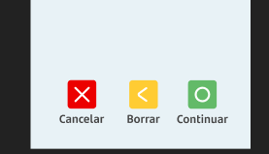
Revisar | Realizando pruebas al momento de hacer transacciones y pasado un tiempo, desconecto el cablde el pinpad este no responde y queda con Error de Escritura. Por tanto les pido revisar ese punto nuevamente, pase muchas transacciones antes de reiniciar el equipo. | Entregado a Getnet 11/14

 |  |  |  |  |  |  |  | ver 1.3.4 entregada
Puntos tratados | Comentario/consulta CoasinLogicalis | Respuesta Getnet 9/01 14/01 | Fecha estimada de entrega | Estimación de esfuerzo | Esfuerzo Seba | Comentario |  | Puntos tratados | Fecha estimada de entrega | Estimación de esfuerzo
Comando 600 y 300 solo de lectura de tarjeta | Esta funcionalidad se implementará para el comando 300 también?? | Si | 2026-01-23 | 40 | 12 | sumar HH de Seba |  | Comando 600 y 300 solo de lectura de tarjeta | 2026-01-23 | 121
Quitar pantalla de espera del pinpad |  |  | 2026-01-23 |  |  |  |  | Quitar pantalla de espera del pinpad
Solicitud de PIN - se enviará CVMLimit en comando 600 y 300 | Necesitamos que se implemente también para el comando 300 | Si | 2026-01-23 | 24 |  |  |  | Solicitud de PIN - se enviará CVMLimit en comando 600 y 300
Eliminar Bip del comando Echo | OK |  | 2026-01-23 | 1 |  |  |  | Eliminar Bip del comando Echo
Agrandar campo de respuesta de autorizador de 2 a 3 | OK |  | 2026-01-23 | 12 |  | Solo se recibe la respuesta del autorizador en 3 digitos para comando 650 |  | Agrandar campo de respuesta de autorizador de 2 a 3
Enviar el vector de inicialización tanto en el PAN como el TRACK 2 en posiciones distintas. | Se requiere definición de Getnet donde se enviará el vector de inicialización y si será el mismo del PAN que el track 2. Se requiere documento de especificación de comandos actualizado con estos cambios y la definición del vector | Nueva versión doc. entregada 14/01- Se usará mismo vector de inicialización para PAN y para TRACK 2 | 2026-01-23 | 16 | 16 | 16 de Seba |  | Enviar el vector de inicialización tanto en el PAN como el TRACK 2 en posiciones distintas.
5 vueltos para Walmart | A la espera de definición de Getnet |  |  |  |  | Especificado el 21/01 |  | Total Desarrollo |  | 121
revisar definición de BCI para validación de criptograma en una compra con tarjeta insertada | A la espera de definición de Getnet |  |  |  |  | Requerimiento pendiente |  | Pruebas |  | 12
Total Desarrollo |  |  |  | 121 |  |  |  | Gestión |  | 12
Pruebas |  |  |  | 12 |  |  |  | Total Desarrollo |  | 145
Gestión |  |  |  | 12
Total Desarrollo |  |  |  | 145

 |  |  |  |  |  |  |  | Por desarrollar
Requerimiento enviados 21/01/26 | Comentario/consulta CoasinLogicalis | Respuesta Getnet 9/01 14/01 | Fecha estimada de entrega | Estimación de esfuerzo | Esfuerzo Seba | Comentario |  | Requerimiento enviados 21/01/26 | Fecha estimada de entrega | Estimación de esfuerzo
ELIMINAR TIMEOUT |  |  | 2026-02-11 |  | 32 | Al parecer bajo esfuerzo a 16HH. Validar con Seba 20 HH de Seba |  | ELIMINAR TIMEOUT | 2026-02-11 | 72
H2H VUELTO DINAMICO | ctambién considera "otro monto" dependiendo del valor del parámetro en TEM |  | 2026-02-11 | 16 | 20 | German implementará cambios en pantallas de vuelto Se cambio esfuerzo interno de 20 inicial a 16 Seba 4HH |  | H2H VUELTO DINAMICO
Total Desarrollo |  |  |  | 68 |  |  |  | Total Desarrollo |  | 72
Pruebas |  |  |  | 17 |  |  |  | Pruebas |  | 18
Gestión |  |  |  | 9 |  |  |  | Gestión |  | 9
Total Desarrollo |  |  |  | 94 |  |  |  | Total Desarrollo |  | 99

Requerimiento enviados xx/01/26 | Comentario/consulta CoasinLogicalis |  | Fecha estimada de entrega - ver. 1.30.5 / 1.30.6 | Estimación de esfuerzo | Esfuerzo Seba | Comentario |  | Requerimiento enviados 21/01/26 | Fecha estimada de entrega | Estimación de esfuerzo
Requerimiento enviados 21/01/26
Comando 600 y 300 solo de lectura de tarjeta
Quitar pantalla de espera del pinpad
Solicitud de PIN - se enviará CVMLimit en comando 600 y 300
Eliminar Bip del Comando Echo
Agrandar campo de respuesta de autorizador de 2 a 3
Enviar el vector de inicialización tanto en el PAN como el TRACK 2 en posiciones distintas.
enviar Track2 con sentinelas ";" y "?" |  |  | 2026-02-09 | 4
Mejora en timeout |  |  | 2026-02-09 | 0 | 20
Pantalla de vuelto dinamica 3 (onthem) y 5 (onus) |  |  | 2026-02-09 | 16 | 4
Modificacion campo 55 se agrega TLV faltante para onus |  |  | 2026-02-09 | 0 | 8
Total Desarrollo |  |  |  | 52 |  |  |  | Total Desarrollo |  | 0
Pruebas |  |  |  | 13 |  |  |  | Pruebas |  | 0
Gestión |  |  |  | 9 |  |  |  | Gestión |  | 9
Total Desarrollo |  |  |  | 74 |  |  |  | Total Desarrollo |  | 9

QR en Pinpad
Proyecto: | Pago con QR en PINPAD H2H
Estimación Proyecto: | Se requiere habilitar QR en H2H para poner una forma de pago más. Con esto conseguimos igualar la oferta que tenemos hoy en día en nuestros POS. Se modifica el comando 0310, en el campo Tipo Tarjeta, se agrega “Q” de QR, adicional a eso se agregan 2 nuevos comandos 0900 para pintar el QR y 0910 para indicar que el QR se despliega de forma correcta.
Fecha solicitud: | 2025-10-30
Cliente: | Getnet

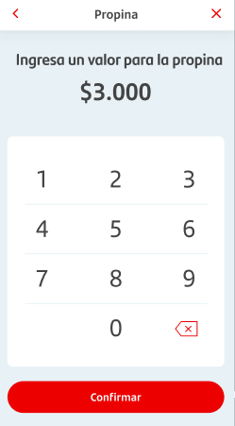
Txs | Actividad/tarea |  | Esfuerzo HH
 | Análisis |  | 6
Nuevo comando 900 y 910 |  |  | 32
Pantallas | Incorporar botón de pago con QR en pantalla de opere tarjeta |  | 24
 | Pantalla muestra QR
 | Lógica aprobado/rechazado
 | Total HH Desa |  | 62
 | Pruebas Funcionales |  | 16
 | Gestión |  | 8
 | Paso a producción |  | 4
 | Total desarrollo |  | 89

 | Resumen
 | Actividad/tarea | Esfuerzo HH
 | Nuevos comando 900 y 910 | 38
 | Pantallas y lógica | 24
 | Pruebas funcionales | 16
 | Gestión | 8
 | Paso a producción | 4
 | Total | 89

Conectados (2)
Estimación: | incorporación de medio de pagos conectados
Fecha: | 2024-12-24
Cliente: | Getnet

Versión 1 | Actividad/tarea | Esfuerzo HH | Comentario
 | Análisis del requerimiento | 8
 | Botón de conectados en pantalla opera tarjeta | 24
 | Pantalla de lectura de QR carnet
 | Pantalla de ingreso de rut cliente
 | POS Solicita a conectados/cloud creación de txs. | 24 | Acá van todos los datos de la txs. NO se considera el manejo de categoria Pos debe generar el identificador único de la txs. En respuesta debieran de indicar si requiere o no OTP Qué tipo de compra se utilizarán??? |  | +8 por inyeccion de dependecias
 | API consulta estado de la txs???? | 16 | POS tiene que estar consultando o le llega la respuesta?? Se usa librería de Gerardo??
 | Pantalla despliega mensaje de error | 8 | Enviado en respuesta de txs.
 | POS Solicita a conectados validación de condiciones |  | Interno entre Getnet cloud y conectados
 | Pantalla de ingreso OTP | 8 | En respuesta de txs. de creación debieran de indicar si requiere o no OTP
 | POS solicita procesar venta | 16 | API envía OTP o API procesar venta
 | imprime voucher de compra generada | 4 | Mismo voucher de ventas, pero sin los datos de la tarjeta
 | Reversa/anulación | 8 | Time out recepción de respuesta o nack??? Consume API de anulación En caso de recibir ack la transaccion queda aprobada |  | Si se requiere agregar un parámetro debemos considerar migración de BD o una tabla aparte
 | Opción de anulación compra, pantalla de ingreso de datos (id. De la txs) | 8
 | anulación | 16 | Sugerencia de Gerardo es usar devolución por id. De txs
 | imprime voucher de anulación generada | 4 | debiera de ser enviado en la respuesta de la anulación para imprimir voucher

 | Total desarrollo | 144

 | Pruebas | 43
 | Gestión | 28
 | Total | 215

Versión 2 | Actividad/tarea | Esfuerzo HH | Comentario
Según respuesta de Gerardo 05/03 | Análisis del requerimiento | 8
 | Botón de conectados en pantalla opera tarjeta | 24
 | Pantalla de lectura de QR carnet
 | Pantalla de ingreso de rut cliente
 | POS Solicita a conectados/cloud creación de txs. | 24 | Acá van todos los datos de la txs. NO se considera el manejo de categoria Pos debe generar el identificador único de la txs. En respuesta debieran de indicar si requiere o no OTP Qué tipo de compra se utilizarán??? NO se utiliza |  | +8 por inyeccion de dependecias
 | API consulta estado de la txs???? | 0 | POS tiene que estar consultando o le llega la respuesta?? Se usa librería de Gerardo??
 | Pantalla despliega mensaje de error | 8 | Enviado en respuesta de txs.
 | POS Solicita a conectados validación de condiciones |  | Interno entre Getnet cloud y conectados
 | Pantalla de ingreso OTP | 8 | En respuesta de txs. de creación debieran de indicar si requiere o no OTP
 | API envía OTP y otros datos | 16 | API envía OTP o API procesar venta
 | imprime voucher de compra generada | 4 | Mismo voucher de ventas, pero sin los datos de la tarjeta
 | Reversa/anulación | 8 | Time out recepción de respuesta o nack??? Consume API de anulación En caso de recibir ack la transaccion queda aprobada |  | Si se requiere agregar un parámetro debemos considerar migración de BD o una tabla aparte
 | Opción de anulación compra, pantalla de ingreso de datos (id. De la txs) | 8
 | API Anulación | 16 | Sugerencia de Gerardo es usar devolución por id. De txs
 | imprime voucher de anulación generada | 4 | debiera de ser enviado en la respuesta de la anulación para imprimir voucher

 | Total desarrollo | 128

 | Pruebas | 38
 | Gestión | 25
 | Total | 191

Resumen | Actividad/tarea | Esfuerzo HH | Comentario
 | Análisis del requerimiento | 8
 | Botón de conectados en pantalla opera tarjeta | 48
 | Pantalla de lectura de QR carnet
 | Pantalla de ingreso de rut cliente
 | Pantalla despliega mensaje de error |  | Enviado en respuesta de txs.
 | Pantalla de ingreso OTP |  | En respuesta de txs. de creación debieran de indicar si requiere o no OTP
 | Opción de anulación compra, pantalla de ingreso de datos (id. De la txs)
 | POS Solicita a conectados/cloud creación de txs. | 56 | Acá van todos los datos de la txs. NO se considera el manejo de categoria Pos debe generar el identificador único de la txs. En respuesta debieran de indicar si requiere o no OTP Qué tipo de compra se utilizarán??? NO se utiliza
 | API envía OTP y otros datos
 | API Anulación |  | Sugerencia de Gerardo es usar devolución por id. De txs
 | Manejo de Reversa/anulación | 8 | Time out recepción de respuesta o nack??? Consume API de anulación En caso de recibir ack la transaccion queda aprobada
 | impresión voucher de compra y anulación | 8 | Mismo voucher de ventas, pero sin los datos de la tarjeta

 | Total desarrollo | 128
 | Pruebas | 38
 | Gestión | 25
 | Total | 191

Versión 3 | Actividad/tarea | Esfuerzo HH | Comentario
Según reunión 12/03 | Análisis del requerimiento | 12
 | Botón de conectados en pantalla opera tarjeta | 24
 | Pantalla de lectura de QR carnet
 | Pantalla de ingreso de rut cliente
 | Autenticación para entrega de Token para los otros servicios | 24 | Utiliza API KEY que debe ser guardada en TEM - Base64
 | POS Solicita a conectados/cloud creación de txs. | 24 | Acá van todos los datos de la txs. NO se considera el manejo de categoria Pos debe generar el identificador único de la txs. En respuesta debieran de indicar si requiere o no OTP Qué tipo de compra se utilizarán??? NO se utiliza |  | +8 por inyeccion de dependecias
 | Pantalla despliega mensaje de error | 8 | Enviado en respuesta de txs.
 | Pantalla de ingreso OTP | 8 | En respuesta de txs. de creación debieran de indicar si requiere o no OTP
 | API envía OTP/PIN y otros datos | 16 | API envía OTP o API procesar venta
 | imprime voucher de compra generada | 4 | Mismo voucher de ventas, pero sin los datos de la tarjeta
 | Reversa/anulación | 8 | Time out recepción de respuesta o nack??? Consume API de anulación En caso de recibir ack la transaccion queda aprobada |  | Si se requiere agregar un parámetro debemos considerar migración de BD o una tabla aparte
 | Opción de anulación compra, pantalla de ingreso de datos (id. De la txs) | 8
 | API Anulación | 16 | Sugerencia de Gerardo es usar devolución por id. De txs
 | imprime voucher de anulación generada | 4 | debiera de ser enviado en la respuesta de la anulación para imprimir voucher
 | Duplicado x id. de txs | 22 | Pantalla para ingreso de id. de txs. API voucher
 | Consulta txs | 24 | Pantalla para ingreso de filtros API voucher
 | Prendido y apagado de operaciones de conectados | 16 | nuevo parametro a nivel de red migración BD/nueva tabla para parámetros de conectados - debe desaparecer el botón en pantalla de pago, y - desaparecer Menú de conectados
 | Submenú operaciones Conectados | 12 | Submenu conectado en Menú de hamburguesa con opciones de: - Anulación - Duplicado - Consulta txs

 | Total desarrollo | 230

 | Pruebas | 69
 | Gestión | 40
 | Total | 339

Resumen | Actividad/tarea | Esfuerzo HH | Comentario
 | Análisis del requerimiento | 12
 | Cambios pantalla flujo de venta | 48 | Boton Conectados Pantalla de lectura de QR carnet Pantalla de ingreso de rut cliente Pantalla de ingreso de OTP
 | Opción de anulación compra, pantalla de ingreso de datos (id. De la txs)
 | Submenú operaciones Conectados | 26 | Submenu conectado en Menú de hamburguesa con opciones de: - Anulación - Duplicado - Consulta txs
 | Pantalla y voucher duplicado
 | Pantalla y voucher consulta txs
 | Autenticación para entrega de Token para los otros servicios | 24 | Utiliza API KEY que debe ser guardada en TEM
 | POS Solicita a conectados/cloud creación de txs. | 88 | Acá van todos los datos de la txs. NO se considera el manejo de categoria Pos debe generar el identificador único de la txs. En respuesta debieran de indicar si requiere o no OTP NO se utilizará tipo de compra
 | API envía OTP y otros datos
 | API Anulación |  | Sugerencia de Gerardo es usar anulación por id. De txs
 | API Duplicado x id. de txs |  | se debe enviar id. de tx.
 | API Consulta txs |  | Se deben enviar filtros de búsqueda para la consulta
 | API Terminos y condiciones firmados??
 | Manejo de Reversa/anulación | 8 | Consume API de anulación
 | impresión voucher de compra y anulación | 8 | Mismo voucher de ventas, pero sin los datos de la tarjeta
 | Prendido y apagado de operaciones de conectados | 16 | nuevo parametro a nivel de red migración BD/nueva tabla para parámetros de conectados - debe desaparecer el botón en pantalla de pago, y - desaparecer Menú de conectados |  | Prendido y apagado depende si tienen o no firmado términos y condiciones
 | Total desarrollo | 230
 | Pruebas | 56 |  |  | Comunicación con la nube a través de nueva versión de Gservice ¿se deben realizar pruebas de no impacto para C2C ya que usa Gservice??
 | Gestión | 40
 | Total | 326

Observaciones | Documentación de API no coincide con flujo y documentación

Deben de entregar
 | Pantalla de lee QR Rut
 | Pantalla de ingreso de Rut
 | Pantalla de ingreso de OTP ¿se ingresa el código?
 | Pantalla de muestra error y su codificación/glosa a mostrar
 | Manejo de código de transacción
 | Categorias

Aclarar | Como se obtiene Api-key??? Firma JWS???
 | ¿es para todos los comercios o por comercio? SI es por comercio, como se administrara, se enviará en el archivo de novedades para que el comercio la descargue después? | Considerar encriptación de los datos
 | ¿en qué momento del flujo se solicita la OTP? Para la validación de identidad y/o monto
 | se envía un arreglo con monto por categoría??

Versión reunión lunes 31/03 y doc. ver 1.1. Con Figma | Actividad/tarea | Esfuerzo HH | Comentario |  | Prioridad
 | Análisis del requerimiento | 16
 | Venta Conectados | 64 | Boton Conectados Pantalla de lectura de QR carnet - lectura de QR del CI Pantalla de ingreso de rut cliente Pantalla de ingreso de OTP | erich | 1
 | Botón de Conectados en Menú | 40 | Si el POS tiene un tipo de venta distinto a venta afecta o factura afecta no debe de mostrar el botón de conectado en pantalla pago | German
 | Pantalla listado de txs. pestañas ventas y anulaciones
 | Pantalla detalle de txs
 | Pantalla confirmación de anulación de txs.
 | Configuración compra principal |  | Mensaje La configuración de Compra principal ha sido modificada. Recuerda que para realizar pagos con Conectados debes configurar tu equipo con la opción Boleta afecta.
 | Comando de venta | 40 |  | Erich | 1
 | comando solicitud de PIN
 | Comando de Anulación | 40
 | Comando duplicado x id. de txs |  | se debe enviar id. de tx.
 | Comando consulta txs |  | Se deben enviar filtros de búsqueda para la consulta
 | API Terminos y condiciones firmados??
 | impresión voucher de compra y anulación | 16 | Es un voucher distinto |  | 1
 | Prendido y apagado de operaciones de conectados | 16 | nuevo parametro a nivel de red migración BD/nueva tabla para parámetros de conectados - debe desaparecer el botón en pantalla de pago, y - desaparecer Menú de conectados Prendido y apagado depende si tienen o no firmado términos y condiciones
 | Total desarrollo | 232
 | Pruebas | 70
 | Gestión | 40
 | Total | 342

Desarrollo

Txs. de venta | Agregar botón en pantalla Opere tarjeta
 | Pantalla para iniciar proceso de scaneo de carnet |  | Para Ingenico no está el botón de Ingreso manual de rut en esta pantalla ¿¿¿???
 | Pantalla de scaneo de carnet
 | Pantalla de ingreso de rut
 | PopUp (error lectura qr)
 | Pantalla para iniciar proceso de otp
 | Pantalla de ingreso de OTP ¿se ingresa el código? |  | Cuantas veces permite el reintento de la clave otp
 | Pantalla clave ingresada es incorrecta (otp pos con X)
 | Agregar icono conectados en pantalla de pago rechazado y de pago aprovado

txs de reporte
 | Boton Conectados menu principal
 | Listado de ultimas 20 transacciones
 | Detalle comprobante venta
 | Popup de confirmacion al anular comprobante
 | Pantalla de venta anulada con exito |  | en el detalle de ventas se agregan o no las fechas desde hasta?
 | Detalle comprobante anulacion |  | Que valor diferencia una transaccion aprobada y una anulada
 |  |  | Se enviaran los ultimos 20 movimientos o los ultimos 20 aprobacion y las ultimas 20 anulaciones?
 |  |  | El botón conectados en el menú porincipal siempre se tiene que ver o se puede añadir al final?
 |  |  | Se imprime voucher de anulacion? de ser así es en la ventana de "la venta se ha anulado con exito"

Datos de prueba

Nombre | TID | Sucursal | Rut | nro. de serie | Celular
Erich | 20000217 | 196 | 12.521.944-6 | 2158CD823649 | ´+569 90990071
Viviana | 20000237 | 88 | 9.678.611-5 | 22ARKD8E4636 | ´+569 95374957

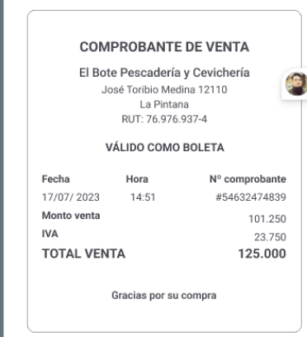
Casos de Prueba
Flujo
Proceso de Pago | Revisión de Pantallas | Botón conectados en opere tarjeta
 |  | Pantalla de scaneo de QR de CI
 |  | Pantalla de error en lectura QR
 |  | Pantalla Ingreso de rut
 |  | Procesando
 |  | Pago aprobado
 |  | impresión de comprobante
 |  | Pago rechazado
 |  | Pantalla de SMS enviado
 |  | Pantalla Ingresa clave de seguridad enviada
 | txs | Monto menor a 35000
 |  | Monto mayor a 35000
 |  | Monto = a 35000
 |  | con lectura de QR
 |  | con Ingreso de rut (distintos formatos)

 | Tipo de compra | Cambio tipo de compra y no se puede vender ConCarnet

Pantallas cuotas
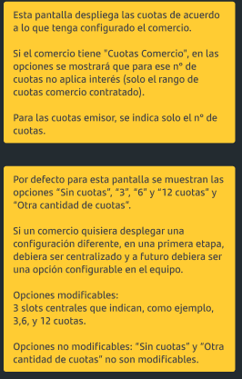
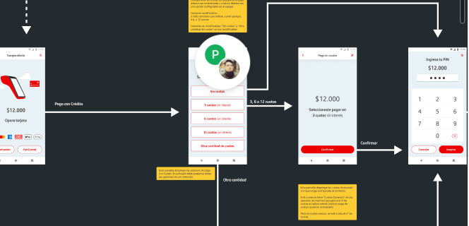
Estimación Proyecto: | Comparto entrega formal correspondiente a flujo de pago con cuotas y flujo de adición de Propina. En el Figma se incluye notas que especifican la regla de casos específicos en amarillo. Esto fue recientemente validado por Fernando, Operaciones y Producto.
 | (El desarrollo de Propina se realizó aparte)
Fecha: | 2025-06-16
Cliente: | Getnet Raúl
 |  |  |  | Flujo
Detalle | Actividad/tarea | Esfuerzo HH
 | Análisis | 6
 | Pantalla Selección del nro. de cuotas "Pago en cuotas" | 16
 |  |  |  |  | 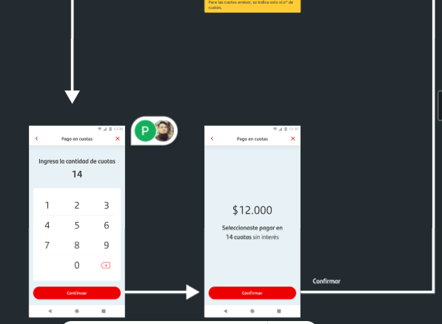

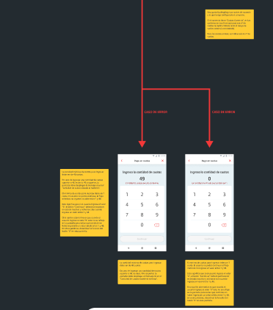
 | Pantalla de confirmación de cuotas seleccionadas | 6 | **
 | Pantalla Ingresa cantidad de cuotas | 6
 | Pantalla de confirmación de cuotas ingresadas | 2 | **
 | Mensaje cantidad de cuotas excede máximo | 2
 | Mensaje la cantidad mínima de cuotas debe ser 1 | 2
 | Total HH Desa | 40
 | Pruebas Funcionales | 16
 | Gestión | 4
 | Paso a producción | 4
 | Total desarrollo | 64

Resumen | Actividad/tarea

 | Gestión
 | Total

En Figma: | https://nam10.safelinks.protection.outlook.com/?url=https%3A%2F%2Fwww.figma.com%2Fdesign%2FGx8GM77Qmnde2hSl2rmFtA%2FSmartPOS-Consolidado-Chile%3Fnode-id%3D10789-28882%26t%3Dlb6ICob1iNZPWd1j-4&data=05%7C02%7Cviviana.lavin%40coasinlogicalis.com%7Cd7a9cfa985c84842282c08ddad0f78d5%7C2e3290cb8d404058abe502c4f58b87e3%7C0%7C0%7C638857004165760938%7CUnknown%7CTWFpbGZsb3d8eyJFbXB0eU1hcGkiOnRydWUsIlYiOiIwLjAuMDAwMCIsIlAiOiJXaW4zMiIsIkFOIjoiTWFpbCIsIldUIjoyfQ%3D%3D%7C0%7C%7C%7C&sdata=iaHi5U0D8NRERas0UcB6k3G0I8pzlUqSlt3um1L5oBg%3D&reserved=0

Condiciones

Nueva propina
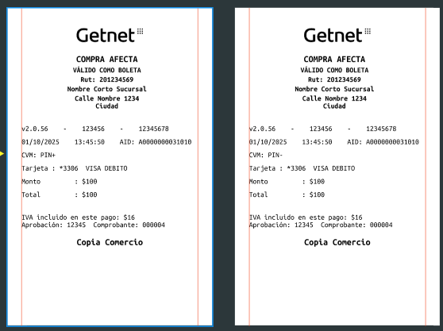
Estimación Proyecto: | Nueva Propina Retomando este punto, por favor necesito que vuelvas a evaluar considerando que los valores SIEMPRE son obtenidos desde el TEM y no será necesario que se configure en la app del POS manualmente. Cada vez que un cliente requiera cambiar el tipo de propina para uno, algunos o todos sus terminales, se debe hacer en el TEM y será coordinado por Operaciones Getnet
Fecha: | 2025-06-30
Cliente: | Getnet

Detalle | Actividad/tarea |  | Esfuerzo HH
 | Análisis |  | 3
 | Agregar parámetros de red en TEM | Tipo de propina: % o $ Propina monetaria mínima Propina monetaria máxima Valor monetario 1 Valor monetario 2 Valor monetario 3 Valor monetario sin propina (variable en texto, que podría ser "SIN PROPINA"/"NO", etc). | 4 | 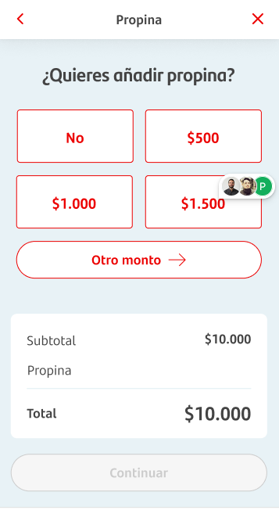 | 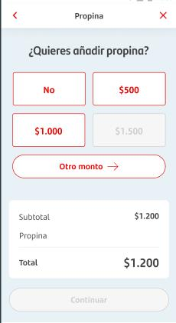
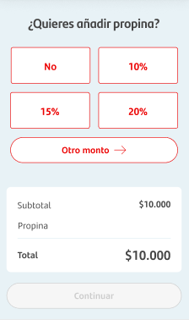
 | Nueva pantalla para ingreso de propina % o $ | Considerar: 1. validación de mostrar botones monetarios según monto de la venta 2. Validar monto mínimo y max.- 3. Cambio en pantalla ingreso de otro monto 4. Revisar validación de ingreso de otro monto - mensajes de error bajo el monto ingresado | 24
 | En app | 1. Migración de BD por nuevos parámetros 2. Captura de nuevos datos | 8
 | Total HH Desa | Creación de parámetros TEM, nuevas pantallas y lógica | 39
 | Pruebas Funcionales |  | 12
 | Gestión |  | 5
 | Paso a producción |  | 4
 | Total desarrollo |  | 60

 | Resumen
 | Actividad/tarea | Esfuerzo HH

 | Gestión | 5
 | Total | 5.1

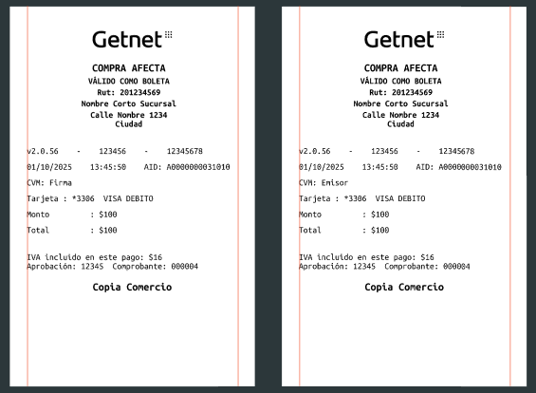
Cambio comprobante req. AMEX

SoftPOS
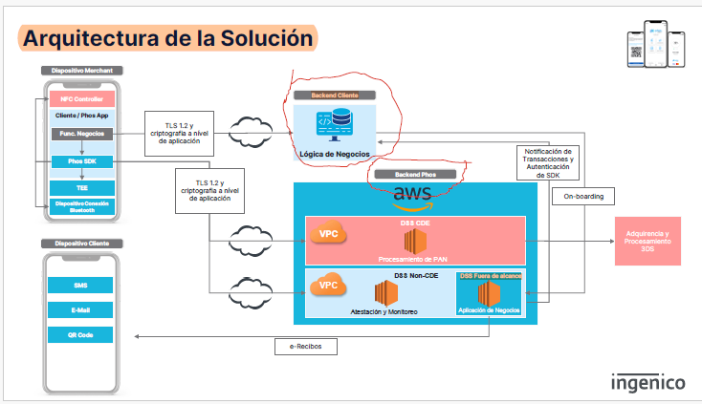
Estimación Proyecto: | SoftPOS
Fecha: | 2025-06-30
Cliente: | Getnet

Consulta | Detalle
Función del Backend cliente.
En otros casos, quien lo desarrolla y administra
como se realiza el on boarding de clientes/cel
Se requiere certificación de las Marcas?? Ya tiene MPOC 1.1. | Se requiere L3. Getnet la debe realizar
TLS 1.2 y cifrado a nivel de aplicación | Se requiere detalle
Como y donde se gestionan las reversas?
Apple iOS | Se requiere contrato PSP (Payment Service Provider) firmado entre el Cliente y Apple.
Las cancelaciones se pueden ejecutar el mismo día hábil. | por qué??
Diversas opciones para proporcionar un recibo digital (via email, SMS o código QR) | quien provee el servicio??
Servicio de atención al cliente para resolver incidencias | como opera este servicio? Es para el Cliente Getnet y no para los comercios
Chatea con nosotros: enlace al sitio web de un socio.
Que actividades/tareas comprende las etapas de :
White Label Setup Application
Acquirer integration
Technical support/
confirmar si la app actual incluye el pago en cuotas y el ingreso de PIN para txs. con tarjetas de crédito sobre un limite definido.

QR con millas
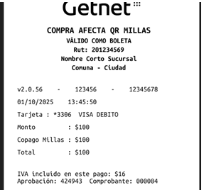
Estimación: | Para QR con millas
Fecha: | 2025-03-19
Cliente: | Getnet

 | Actividad/tarea | Esfuerzo HH | Comentario
 | Análisis del requerimiento | 6
 | Modificación Consulta Estado (Getnet_POS_Payments) | 4 | Se agregan 3 campos milesSaleType: Tipo de venta (true = con millas, False = venta normal) milesUsed: Cantidad de millas usadas en pesos$ cashUsed:Cantidad de dinero usado para la venta
 | Crear estos nuevos datos en tabla transaction | 4 | Se debe realizar migración
 | Impacto en anulación | 4 | Impacto en anulación está por definirse para saber si se debe enviar el monto total o solo lo pagado sin millas, es decir, cashUsed impacto en pantalla de anulación En pantalla de anulación se deben mostrar los valores de millas, si es que aplica
 | Voucher de venta | 4 | 2.- En el caso de que ese parámetro llegue activo en la CONSULTA QR, se modifica el COMPROBANTE DE LA COMPRA, separando los montos en: Monto pago Tarjeta, Monto complementario y Monto Total. Este comprobante está siendo diseñado por nuestra área UX.
 | Duplicado |  | solo probar para verificar no impacto
 | Toatl Desarrollo | 22
 | Crear dumy para pruebas | 16
 | Pruebas | 16 | Considerar pruebas de migración
 | Gestión | 5
 | Total | 59

Resumen:
 | Actividad/tarea | Esfuerzo HH | Comentario
 | Análisis del requerimiento | 6
 | Modificación Consulta Estado (Getnet_POS_Payments) | 16 | Se agregan 3 campos milesSaleType: Tipo de venta (true = con millas, False = venta normal) milesUsed: Cantidad de millas usadas en pesos$ cashUsed:Cantidad de dinero usado para la venta
 | Impacto en anulación |  | Impacto en anulación está por definirse para saber si se debe enviar el monto total o solo lo pagado sin millas, es decir, cashUsed impacto en pantalla de anulación En pantalla de anulación se deben mostrar los valores de millas, si es que aplica | 21/03 1.- Me parece bien la definición de horas, y la prioridad es disponer de una version productiva para piloto la primera semana de mayo. 2.- Se definió que la anulación QR de una transacción QR Millas, vaya con el monto total, pero en el comprobante, también serán desagregados los montos, de la misma manera que en el comprobante de compra. Favor revisa si eso impacta en las horas enviadas.
 | Voucher de venta |  | 2.- En el caso de que ese parámetro llegue activo en la CONSULTA QR, se modifica el COMPROBANTE DE LA COMPRA, separando los montos en: Monto pago Tarjeta, Monto complementario y Monto Total. Este comprobante está siendo diseñado por nuestra área UX. Para una transacción de QR Millas: Monto: CashUsed; Copago Millas: milesUsed; Total: TotalAmount
 | Total desarrollo | 22
 | Pruebas | 32 | Se creará dumy para poder hacer las pruebas OK. Realizado por Erich
 | Gestión | 5
 | Total | 59

 | Datos apuntando a producción para generar QR: |  | Ambiente Homo - terminal de Francisca/Ruby

 | TID | 20272002 | 20000362 | Error 403 x certificado
 | Rut | 163170795
 | Merchant Number - Sucursal | 323891

Conectados
Estimación: | incorporación de medio de pagos conectados
Fecha: | 2024-12-24
Cliente: | Getnet

Versión 1 | Actividad/tarea | Esfuerzo HH | Comentario
 | Análisis del requerimiento | 8
 | Botón de conectados en pantalla opera tarjeta | 24
 | Pantalla de lectura de QR carnet
 | Pantalla de ingreso de rut cliente
 | POS Solicita a conectados/cloud creación de txs. | 24 | Acá van todos los datos de la txs. NO se considera el manejo de categoria Pos debe generar el identificador único de la txs. En respuesta debieran de indicar si requiere o no OTP Qué tipo de compra se utilizarán??? |  | +8 por inyeccion de dependecias
 | API consulta estado de la txs???? | 16 | POS tiene que estar consultando o le llega la respuesta?? Se usa librería de Gerardo??
 | Pantalla despliega mensaje de error | 8 | Enviado en respuesta de txs.
 | POS Solicita a conectados validación de condiciones |  | Interno entre Getnet cloud y conectados
 | Pantalla de ingreso OTP | 8 | En respuesta de txs. de creación debieran de indicar si requiere o no OTP
 | POS solicita procesar venta | 16 | API envía OTP o API procesar venta
 | imprime voucher de compra generada | 4 | Mismo voucher de ventas, pero sin los datos de la tarjeta
 | Reversa/anulación | 8 | Time out recepción de respuesta o nack??? Consume API de anulación En caso de recibir ack la transaccion queda aprobada |  | Si se requiere agregar un parámetro debemos considerar migración de BD o una tabla aparte
 | Opción de anulación compra, pantalla de ingreso de datos (id. De la txs) | 8
 | anulación | 16 | Sugerencia de Gerardo es usar devolución por id. De txs
 | imprime voucher de anulación generada | 4 | debiera de ser enviado en la respuesta de la anulación para imprimir voucher

 | Total desarrollo | 144

 | Pruebas | 43
 | Gestión | 28
 | Total | 215

Versión 2 | Actividad/tarea | Esfuerzo HH | Comentario
Según respuesta de Gerardo 05/03 | Análisis del requerimiento | 8
 | Botón de conectados en pantalla opera tarjeta | 24
 | Pantalla de lectura de QR carnet
 | Pantalla de ingreso de rut cliente
 | POS Solicita a conectados/cloud creación de txs. | 24 | Acá van todos los datos de la txs. NO se considera el manejo de categoria Pos debe generar el identificador único de la txs. En respuesta debieran de indicar si requiere o no OTP Qué tipo de compra se utilizarán??? NO se utiliza |  | +8 por inyeccion de dependecias
 | API consulta estado de la txs???? | 0 | POS tiene que estar consultando o le llega la respuesta?? Se usa librería de Gerardo??
 | Pantalla despliega mensaje de error | 8 | Enviado en respuesta de txs.
 | POS Solicita a conectados validación de condiciones |  | Interno entre Getnet cloud y conectados
 | Pantalla de ingreso OTP | 8 | En respuesta de txs. de creación debieran de indicar si requiere o no OTP
 | API envía OTP y otros datos | 16 | API envía OTP o API procesar venta
 | imprime voucher de compra generada | 4 | Mismo voucher de ventas, pero sin los datos de la tarjeta
 | Reversa/anulación | 8 | Time out recepción de respuesta o nack??? Consume API de anulación En caso de recibir ack la transaccion queda aprobada |  | Si se requiere agregar un parámetro debemos considerar migración de BD o una tabla aparte
 | Opción de anulación compra, pantalla de ingreso de datos (id. De la txs) | 8
 | API Anulación | 16 | Sugerencia de Gerardo es usar devolución por id. De txs
 | imprime voucher de anulación generada | 4 | debiera de ser enviado en la respuesta de la anulación para imprimir voucher

 | Total desarrollo | 128

 | Pruebas | 38
 | Gestión | 25
 | Total | 191

Resumen | Actividad/tarea | Esfuerzo HH | Comentario
 | Análisis del requerimiento | 8
 | Botón de conectados en pantalla opera tarjeta | 48
 | Pantalla de lectura de QR carnet
 | Pantalla de ingreso de rut cliente
 | Pantalla despliega mensaje de error |  | Enviado en respuesta de txs.
 | Pantalla de ingreso OTP |  | En respuesta de txs. de creación debieran de indicar si requiere o no OTP
 | Opción de anulación compra, pantalla de ingreso de datos (id. De la txs)
 | POS Solicita a conectados/cloud creación de txs. | 56 | Acá van todos los datos de la txs. NO se considera el manejo de categoria Pos debe generar el identificador único de la txs. En respuesta debieran de indicar si requiere o no OTP Qué tipo de compra se utilizarán??? NO se utiliza
 | API envía OTP y otros datos
 | API Anulación |  | Sugerencia de Gerardo es usar devolución por id. De txs
 | Manejo de Reversa/anulación | 8 | Time out recepción de respuesta o nack??? Consume API de anulación En caso de recibir ack la transaccion queda aprobada
 | impresión voucher de compra y anulación | 8 | Mismo voucher de ventas, pero sin los datos de la tarjeta

 | Total desarrollo | 128
 | Pruebas | 38
 | Gestión | 25
 | Total | 191

Versión 3 | Actividad/tarea | Esfuerzo HH | Comentario
Según reunión 12/03 | Análisis del requerimiento | 12
 | Botón de conectados en pantalla opera tarjeta | 24
 | Pantalla de lectura de QR carnet
 | Pantalla de ingreso de rut cliente
 | Autenticación para entrega de Token para los otros servicios | 24 | Utiliza API KEY que debe ser guardada en TEM - Base64
 | POS Solicita a conectados/cloud creación de txs. | 24 | Acá van todos los datos de la txs. NO se considera el manejo de categoria Pos debe generar el identificador único de la txs. En respuesta debieran de indicar si requiere o no OTP Qué tipo de compra se utilizarán??? NO se utiliza |  | +8 por inyeccion de dependecias
 | Pantalla despliega mensaje de error | 8 | Enviado en respuesta de txs.
 | Pantalla de ingreso OTP | 8 | En respuesta de txs. de creación debieran de indicar si requiere o no OTP
 | API envía OTP/PIN y otros datos | 16 | API envía OTP o API procesar venta
 | imprime voucher de compra generada | 4 | Mismo voucher de ventas, pero sin los datos de la tarjeta
 | Reversa/anulación | 8 | Time out recepción de respuesta o nack??? Consume API de anulación En caso de recibir ack la transaccion queda aprobada |  | Si se requiere agregar un parámetro debemos considerar migración de BD o una tabla aparte
 | Opción de anulación compra, pantalla de ingreso de datos (id. De la txs) | 8
 | API Anulación | 16 | Sugerencia de Gerardo es usar devolución por id. De txs
 | imprime voucher de anulación generada | 4 | debiera de ser enviado en la respuesta de la anulación para imprimir voucher
 | Duplicado x id. de txs | 22 | Pantalla para ingreso de id. de txs. API voucher
 | Consulta txs | 24 | Pantalla para ingreso de filtros API voucher
 | Prendido y apagado de operaciones de conectados | 16 | nuevo parametro a nivel de red migración BD/nueva tabla para parámetros de conectados - debe desaparecer el botón en pantalla de pago, y - desaparecer Menú de conectados
 | Submenú operaciones Conectados | 12 | Submenu conectado en Menú de hamburguesa con opciones de: - Anulación - Duplicado - Consulta txs

 | Total desarrollo | 230

 | Pruebas | 69
 | Gestión | 40
 | Total | 339

Resumen | Actividad/tarea | Esfuerzo HH | Comentario
 | Análisis del requerimiento | 12
 | Cambios pantalla flujo de venta | 48 | Boton Conectados Pantalla de lectura de QR carnet Pantalla de ingreso de rut cliente Pantalla de ingreso de OTP
 | Opción de anulación compra, pantalla de ingreso de datos (id. De la txs)
 | Submenú operaciones Conectados | 26 | Submenu conectado en Menú de hamburguesa con opciones de: - Anulación - Duplicado - Consulta txs
 | Pantalla y voucher duplicado
 | Pantalla y voucher consulta txs
 | Autenticación para entrega de Token para los otros servicios | 24 | Utiliza API KEY que debe ser guardada en TEM
 | POS Solicita a conectados/cloud creación de txs. | 88 | Acá van todos los datos de la txs. NO se considera el manejo de categoria Pos debe generar el identificador único de la txs. En respuesta debieran de indicar si requiere o no OTP NO se utilizará tipo de compra
 | API envía OTP y otros datos
 | API Anulación |  | Sugerencia de Gerardo es usar anulación por id. De txs
 | API Duplicado x id. de txs |  | se debe enviar id. de tx.
 | API Consulta txs |  | Se deben enviar filtros de búsqueda para la consulta
 | API Terminos y condiciones firmados??
 | Manejo de Reversa/anulación | 8 | Consume API de anulación
 | impresión voucher de compra y anulación | 8 | Mismo voucher de ventas, pero sin los datos de la tarjeta
 | Prendido y apagado de operaciones de conectados | 16 | nuevo parametro a nivel de red migración BD/nueva tabla para parámetros de conectados - debe desaparecer el botón en pantalla de pago, y - desaparecer Menú de conectados |  | Prendido y apagado depende si tienen o no firmado términos y condiciones
 | Total desarrollo | 230
 | Pruebas | 56 |  |  | Comunicación con la nube a través de nueva versión de Gservice ¿se deben realizar pruebas de no impacto para C2C ya que usa Gservice??
 | Gestión | 40
 | Total | 326

Observaciones | Documentación de API no coincide con flujo y documentación

Deben de entregar
 | Pantalla de lee QR Rut
 | Pantalla de ingreso de Rut
 | Pantalla de ingreso de OTP ¿se ingresa el código?
 | Pantalla de muestra error y su codificación/glosa a mostrar
 | Manejo de código de transacción
 | Categorias

Aclarar | Como se obtiene Api-key??? Firma JWS???
 | ¿es para todos los comercios o por comercio? SI es por comercio, como se administrara, se enviará en el archivo de novedades para que el comercio la descargue después? | Considerar encriptación de los datos
 | ¿en qué momento del flujo se solicita la OTP? Para la validación de identidad y/o monto
 | se envía un arreglo con monto por categoría??

Versión reunión lunes 31/03 y doc. ver 1.1. Con Figma | Actividad/tarea | Esfuerzo HH | Comentario |  | Prioridad
 | Análisis del requerimiento | 16
 | Venta Conectados | 64 | Boton Conectados Pantalla de lectura de QR carnet - lectura de QR del CI Pantalla de ingreso de rut cliente Pantalla de ingreso de OTP | erich | 1
 | Botón de Conectados en Menú | 40 | Si el POS tiene un tipo de venta distinto a venta afecta o factura afecta no debe de mostrar el botón de conectado en pantalla pago | German
 | Pantalla listado de txs. pestañas ventas y anulaciones
 | Pantalla detalle de txs
 | Pantalla confirmación de anulación de txs.
 | Configuración compra principal |  | Mensaje La configuración de Compra principal ha sido modificada. Recuerda que para realizar pagos con Conectados debes configurar tu equipo con la opción Boleta afecta.
 | Comando de venta | 40 |  | Erich | 1
 | comando solicitud de PIN
 | Comando de Anulación | 40
 | Comando duplicado x id. de txs |  | se debe enviar id. de tx.
 | Comando consulta txs |  | Se deben enviar filtros de búsqueda para la consulta
 | API Terminos y condiciones firmados??
 | impresión voucher de compra y anulación | 16 | Es un voucher distinto |  | 1
 | Prendido y apagado de operaciones de conectados | 16 | nuevo parametro a nivel de red migración BD/nueva tabla para parámetros de conectados - debe desaparecer el botón en pantalla de pago, y - desaparecer Menú de conectados Prendido y apagado depende si tienen o no firmado términos y condiciones
 | Total desarrollo | 232
 | Pruebas | 70
 | Gestión | 40
 | Total | 342

Desarrollo

Txs. de venta | Agregar botón en pantalla Opere tarjeta
 | Pantalla para iniciar proceso de scaneo de carnet |  | Para Ingenico no está el botón de Ingreso manual de rut en esta pantalla ¿¿¿???
 | Pantalla de scaneo de carnet
 | Pantalla de ingreso de rut
 | PopUp (error lectura qr)
 | Pantalla para iniciar proceso de otp
 | Pantalla de ingreso de OTP ¿se ingresa el código? |  | Cuantas veces permite el reintento de la clave otp
 | Pantalla clave ingresada es incorrecta (otp pos con X)
 | Agregar icono conectados en pantalla de pago rechazado y de pago aprovado

txs de reporte
 | Boton Conectados menu principal
 | Listado de ultimas 20 transacciones
 | Detalle comprobante venta
 | Popup de confirmacion al anular comprobante
 | Pantalla de venta anulada con exito |  | en el detalle de ventas se agregan o no las fechas desde hasta?
 | Detalle comprobante anulacion |  | Que valor diferencia una transaccion aprobada y una anulada
 |  |  | Se enviaran los ultimos 20 movimientos o los ultimos 20 aprobacion y las ultimas 20 anulaciones?
 |  |  | El botón conectados en el menú porincipal siempre se tiene que ver o se puede añadir al final?
 |  |  | Se imprime voucher de anulacion? de ser así es en la ventana de "la venta se ha anulado con exito"

Datos de prueba

Nombre | TID | Sucursal | Rut | nro. de serie | Celular
German | 20000216 | 196 | 15877815-7 | 20BJAD800037 | ´+569 33855169
Erich | 20000217 | 196 | 12.521.944-6 | 2158CD823649 | ´+569 90990071
Viviana | 20000237 | 88 | 9.678.611-5 | 22ARKD8E4636 | ´+569 95374957

Casos de Prueba
Flujo
Proceso de Pago | Revisión de Pantallas | Botón conectados en opere tarjeta
 |  | Pantalla de scaneo de QR de CI
 |  | Pantalla de error en lectura QR
 |  | Pantalla Ingreso de rut
 |  | Procesando
 |  | Pago aprobado
 |  | impresión de comprobante
 |  | Pago rechazado
 |  | Pantalla de SMS enviado
 |  | Pantalla Ingresa clave de seguridad enviada
 | txs | Monto menor a 35000
 |  | Monto mayor a 35000
 |  | Monto = a 35000
 |  | con lectura de QR
 |  | con Ingreso de rut (distintos formatos)

 | Tipo de compra | Cambio tipo de compra y no se puede vender ConCarnet

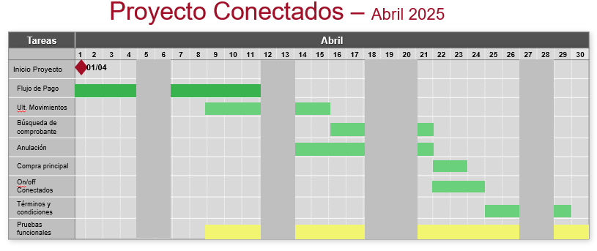

 | Corregir: | Estado | Comentario
 | Al anular un txs. normal muestra botón ConCarnet | Listo. Validar
 | Cambio tipo de compra y no me muestra mensaje al entrar al botón conectados | OK
 | Cambiar en Pantalla de Mensaje de error Conectados por ConCarnet | OK
 | Funcionamiento de lista | OK
 | Mostrar lista de ventas por defecto | OK
 | Mensaje cuando está cargando la lista | OK
 | Después de recibir un mensaje de error, las siguientes txs. responde con 200 |  | No es nuestro
 | Al ingresar rapidamente el PIN muestra mensaje de aprobado por defecto, sin los valores que corresponden | OK
 | Comprobante sale descacharpeado cuando se imprime desde la lupita | OK | German
 | Se cae app cuando se reciben datos vacios
 | punto (.0) en el voucher | OK

 | Falta:
 | Problema de Erich con Lupita | OK
 | Se cae al iniciar app en el botón ConCarnet | OK | Se solucionaría al validar si está firmado TyC
 | Punto en #de comprobante | OK
 | Terminos y condiciones. Intent y lógica en app | OK | Erich
 | Parámetro en TEM y lógica en app | OK | Para el 15 Enviar mail a Alvaro como lo implementamos ya que no hay definición de ellos
 | Probar reintento hasta que llegue código de Error | OK
 | Falta solicitar reenvío de PIN |  | Para el 15 Pedir especificación por correo
 | Time out de pantallas | OK
 | cambiar de posición boton de ConCarnet en menú principal | OK
 | Faltaba hora y fecha al buscar una txs | OK
 | Sacar X de pantalla de aprobación | OK | German
 | Cambio de ícono y lógo de Con Carnet | OK | Cambio del Botón del Menú y ícono de pantalla de aprobación/error
 | Cambiar posición botón del Menú ConCarnet según lo definido en Figma | OK
 | Menú del POS Lo solicitado es desplazamiento horizontal. Actualmente está vertical | En curso. | Faltan los puntitos de abajo que indican el desplazamiento
 | Eliminar el "botón" Reenviar Clave". | OK | La funcionalidad de este "botón" se implementará para después del 15 y cuando envíen la especificación
 | Cambio en compra principal lo que dice Boleta por Compra | OK
 | Al anular un txs. normal muestra botón ConCarnet | OK
 | Falta el válido como boleta en el voucher | OK
 | C2C con Conectados | Pruebas en curso | Después de ingresar PIN erroneo vuelve a opere tarjeta

 | Actualizar plantilla de parámetros en TEM Prod. Por nuevo parámetro de conectados

Arq. Multi-HAL
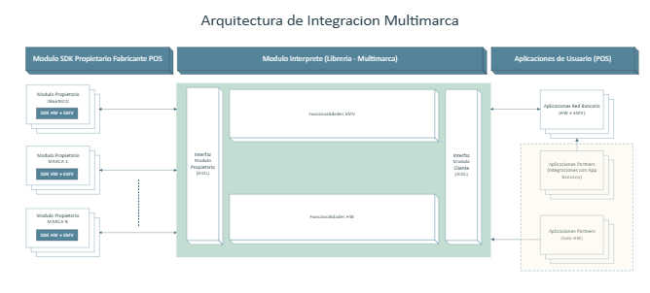
Estimación: | Arquitectura de Integración Multimarca
Fecha: | 2025-03-07
Cliente: | Banco Estado

Requerimiento:

 | Actividad/tarea | Esfuerzo HH | Comentario/Detalle
 | Diagrama
 | Entregables para realizar la integración |  | 1. App demoPOS (fuentes) 2. Librerias Módulo interprete 3. Documento de Integración con librería 4. Soporte
 | Desarrollo Demo

 | Total desarrollo | 0

 | Pruebas
 | Total cambio | 0

